2. Tableau des parties prenante
(FAIBLE) NIVEAU D’INTÉRÊT DE LA PARTIE PRENANTE (ÉLEVÉ)
2. Tableau des parties prenantes
 | Identifier au moins 3 parties prenantes pour chacune des cases du tableau ci-dessous, à partir de leur niveau d’intérêt et d’influence puis les énumérer dans la case correspondante.
 | Parties prenantes avec un niveau d’intérêt élevé et un niveau d’influence faible | Parties prenantes avec un niveau d’intérêt élevé et un niveau d’influence élevé
 | LES MAINTENIR INFORMÉES ET FAIRE PREUVE DE CONSIDÉRATION | ACTEURS MAJEURS : LES ADMINISTRER AVEC LA PLUS GRANDE PRÉCAUTION
 | 1. | 1. | Carte de référence à prendre en compte :
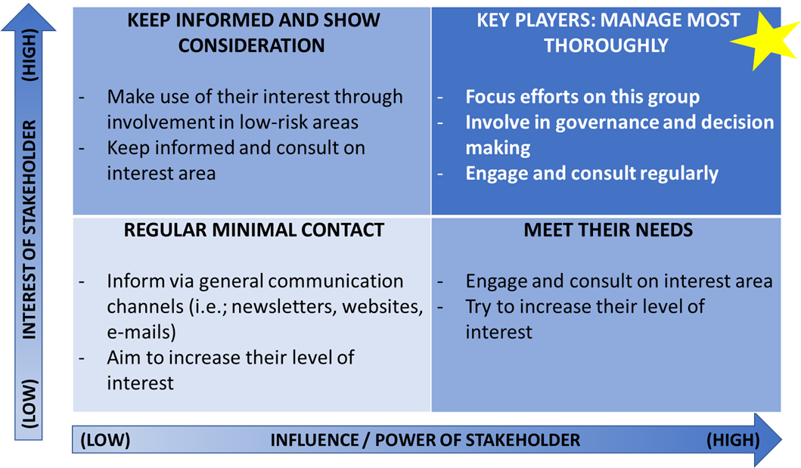
 | 2. | 2.
 | 3. | 3.

 | Parties prenantes avec un niveau d’intérêt faible et un niveau d’influence faible | Parties prenantes avec un niveau d’intérêt faible et un niveau d’influence élevé
 | MAINTENIR UN CONTACT MINIMUM RÉGULIER | SUBVENIR À LEURS BESOINS
 | 1. | 1.
 | 2. | 2.
 | 3. | 3.

(FAIBLE) NIVEAU D’INFLUENCE/POUVOIR DE LA PARTIE PRENANTE (ÉLEVÉ)

